Xem danh sách thông tin
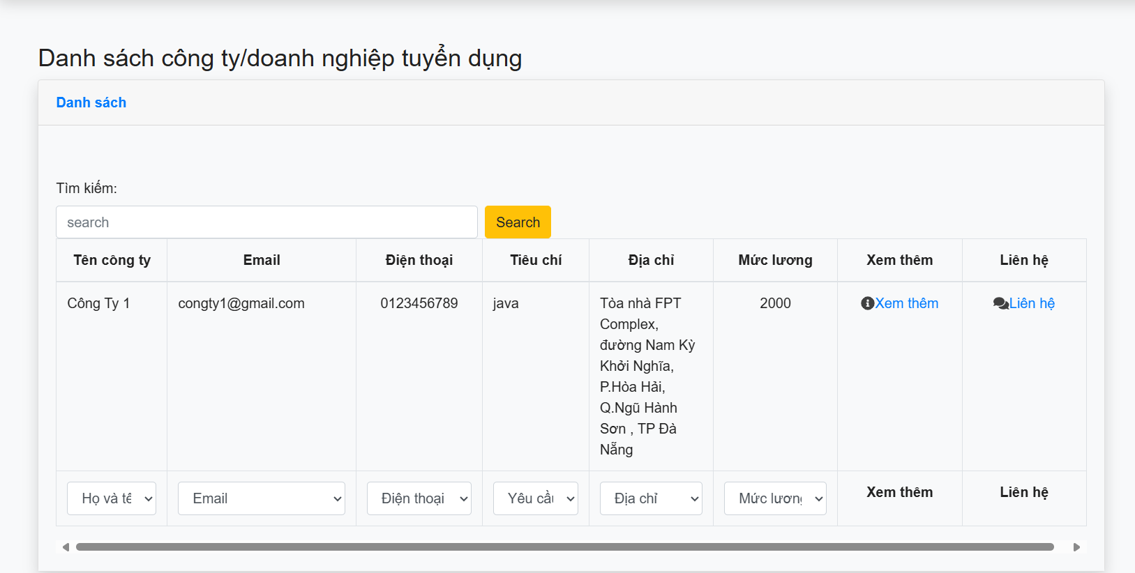
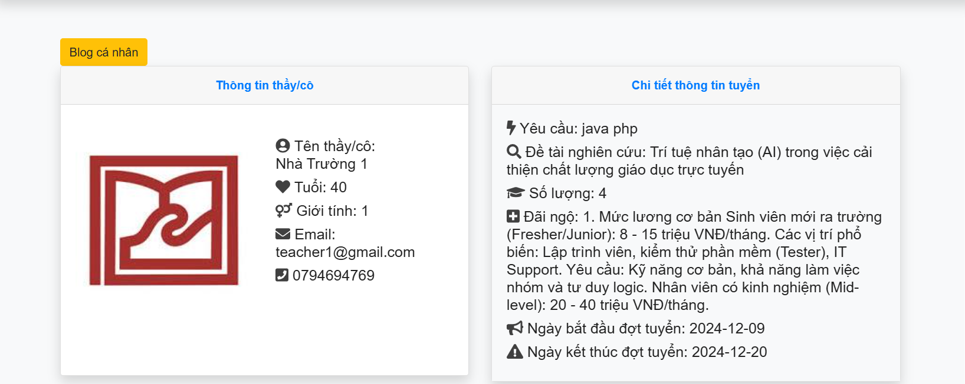
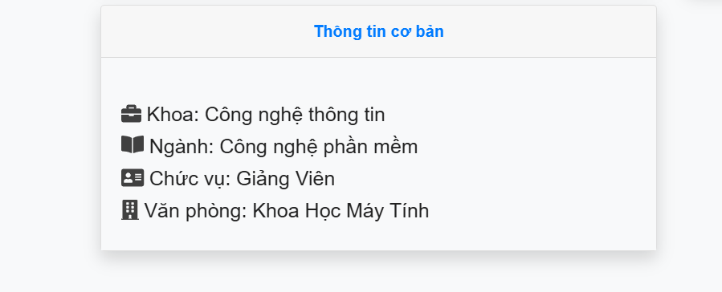

Test Case ID | Mô tả | Hành động | Điều kiện tiên quyết | Kết quả mong đợi | Kết quả thực tế | Kết quả |  |  | Kết quả |  |  | Chú thích
 |  |  |  |  |  | Vòng 1 |  |  | Vòng 2
 |  |  |  |  |  | Trạng thái | Ngày kiểm tra | Người kiểm tra | Trạng thái | Ngày kiểm tra | Người kiểm tra
GUI_SHOW Trang Xem danh sách thông tin
GUI-XDS01 | Label |  |  | -Label : #313a3f -Status : enable | -Label : #313a3f -Status : enable | Passed | 2024-11-30 | Thông | Passed | 2024-12-18 | Bách
GUI-XDS02 | Label |  |  | -Text color : #50a2f6 -Status : enable | -Text color : #50a2f6 -Status : enable | Passed | 2024-11-30 | Thông | Passed | 2024-12-18 | Bách
GUI-XDS03 | GirdView |  |  | -Label : #fffff -Status : enable | -Label : #fffff -Status : enable | Passed | 2024-11-30 | Thông | Passed | 2024-12-18 | Bách
FUNCTION_SHOW Trang Xem danh sách thông tin
FUNC-XDS01 | Xác minh danh sách thông tin | 1. Đăng nhập vào hệ thống 2. Chọn sinh viên, nhà trường, công ty | Truy cập vào trang web | Hiển thị danh sách thông tin đầy đủ | Hiển thị danh sách thông tin đầy đủ | Passed | 2024-11-30 | Thông | Passed | 2024-12-18 | Bách
FUNC-XDS02 | Xác minh thông khi chọn đường dẫn xem thêm | 1. Đăng nhập vào hệ thống 2. Chọn sinh viên, nhà trường, công ty 3.Chọn đường dẫn xem thêm | Truy cập vào trang web | Truy cập vào trang hiển thị chi tiết thông tin | Truy cập vào trang hiển thị chi tiết thông tin | Passed | 2024-11-30 | Thông | Passed | 2024-12-18 | Bách
FUNC-XDS03 | Xác minh hiển thị danh sách thông tin chi tiết | 1. Đăng nhập vào hệ thống 2. Chọn sinh viên, nhà trường, công ty 3. Chọn đường dẫn xem thêm 4. Hiển thị trang chi tiết thông tin | Truy cập vào trang web | Hiển thị danh sách thông tin chi tiết đầy đủ | Hiển thị danh sách thông tin chi tiết đầy đủ | Passed | 2024-11-30 | Thông | Passed | 2024-12-18 | Bách
FUNC-XDS04 | Xác minh khi nhấn vào blog cá nhân trong trang hiển thị thông tin danh sách chi tiết | 1. Đăng nhập vào hệ thống 2. Chọn sinh viên, nhà trường, công ty 3. Chọn đường dẫn xem thêm 4. Hiển thị trang chi tiết thông tin 5. Nhấn vào nút blog cá nhân | Truy cập vào trang web | Hiển thị thành công danh sách blog cá nhân của người dùng đó | Hiển thị thành công danh sách blog cá nhân của người dùng đó | Passed | 2024-11-30 | Thông | Passed | 2024-12-18 | Bách
FUNC-XDS05 | Xác minh khi nhấn vào đường dẫn trong blog cá nhân | 1. Đăng nhập vào hệ thống 2. Chọn sinh viên, nhà trường, công ty 3. Chọn đường dẫn xem thêm 4. Hiển thị trang chi tiết thông tin 5. Nhấn vào nút blog cá nhân 6. Nhấn vào đường dẫn trong danh mục bài viết | Truy cập vào trang web | Hiển thị thành công bài viết trong đường dẫn đó | Hiển thị thành công bài viết trong đường dẫn đó | Passed | 2024-11-30 | Thông | Passed | 2024-12-18 | Bách

Liên hệ
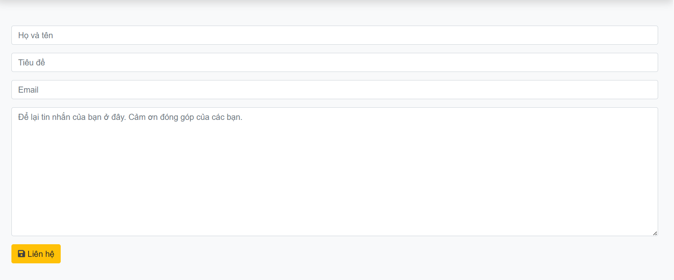

Test Case ID | Mô tả | Hành động | Điều kiện tiên quyết | Kết quả mong đợi | Kết quả thực tế | Kết quả |  |  | Kết quả |  |  | Chú thích
 |  |  |  |  |  | Vòng 1 |  |  | Vòng 2
 |  |  |  |  |  | Trạng thái | Ngày kiểm tra | Người kiểm tra | Trạng thái | Ngày kiểm tra | Người kiểm tra
GUI_SHOW Trang Liên hệ
GUI-LH01 | Textbox |  |  | -Label : #fffff -Status : enable | -Label : #fffff -Status : enable | Passed | 2024-12-04 | Thông | Passed | 2024-12-18 | Bách
GUI-LH02 | Button |  |  | -Text color :#fec107 -Status : enable | -Text color :#fec107 -Status : enable | Passed | 2024-12-04 | Thông | Passed | 2024-12-18 | Bách
FUNCTION_SHOW Trang Liên hệ
FUNC-LH01 | Xác minh thông báo lỗi khi để trống toàn bộ | 1. Đăng nhập vào hệ thống 2. Chọn trợ giúp 3. Nhập thông tin 4. Nhấn liên hệ | Truy cập vào trang web | Hiển thị thông báo "Tên là bắt buộc , Tiêu đề phản hồi là bắt buộc , email là bắt buộc , nội dung phản hồi là bắt buộc " | Hiển thị thông báo "Tên là bắt buộc , Tiêu đề phản hồi là bắt buộc , email là bắt buộc , nội dung phản hồi là bắt buộc " | Passed | 2024-12-04 | Thông | Passed | 2024-12-18 | Bách
FUNC-LH02 | Xác minh thông báo lỗi khi để trống họ tên | 1. Đăng nhập vào hệ thống 2. Chọn trợ giúp 3. Nhập thông tin 4. Nhấn liên hệ | Truy cập vào trang web | Hiển thị thông báo "Tên là bắt buộc" | Hiển thị thông báo "Tên là bắt buộc" | Passed | 2024-12-04 | Thông | Passed | 2024-12-18 | Bách
FUNC-LH03 | Xác minh thông báo lỗi khi để trống tiêu đề | 1. Đăng nhập vào hệ thống 2. Chọn trợ giúp 3. Nhập thông tin 4. Nhấn liên hệ | Truy cập vào trang web | Hiển thị thông báo "Tiêu đề phản hồi là bắt buộc " | Hiển thị thông báo "Tiêu đề phản hồi là bắt buộc" | Passed | 2024-12-04 | Thông | Passed | 2024-12-18 | Bách
FUNC-LH04 | Xác minh thông báo lỗi khi để trống email | 1. Đăng nhập vào hệ thống 2. Chọn trợ giúp 3. Nhập thông tin 4. Nhấn liên hệ | Truy cập vào trang web | Hiển thị thông báo "Emai là bắt buộc" | Hiển thị thông báo "Emai là bắt buộc" | Passed | 2024-12-04 | Thông | Passed | 2024-12-18 | Bách
FUNC-LH05 | Xác minh thông báo lỗi khi nhập email không hợp lệ | 1. Đăng nhập vào hệ thống 2. Chọn trợ giúp 3. Nhập thông tin 4. Nhấn liên hệ | Truy cập vào trang web | Hiển thị thông báo "Email không hợp lệ " | Hiển thị thông báo "Email không hợp lệ" | Passed | 2024-12-04 | Thông | Passed | 2024-12-18 | Bách
FUNC-LH06 | Xác minh thông báo lỗi khi để trông nội dung | 1. Đăng nhập vào hệ thống 2. Chọn trợ giúp 3. Nhập thông tin 4. Nhấn liên hệ | Truy cập vào trang web | Hiển thị thông báo "Nội dung phản hồi là bắt buộc " | Hiển thị thông báo "Nội dung phản hồi là bắt buộc" | Passed | 2024-12-04 | Thông | Passed | 2024-12-18 | Bách
FUNC-LH07 | Xác minh thông báo khi nhập toàn bộ | 1. Đăng nhập vào hệ thống 2. Chọn trợ giúp 3. Nhập thông tin 4. Nhấn liên hệ | Truy cập vào trang web | Hiển thị thông báo "Cảm ơn bạn đã viết phản hồi " | Hiển thị thông báo "Cảm ơn bạn đã viết phản hồi " | Passed | 2024-12-04 | Thông | Passed | 2024-12-18 | Bách

Quản lý blog
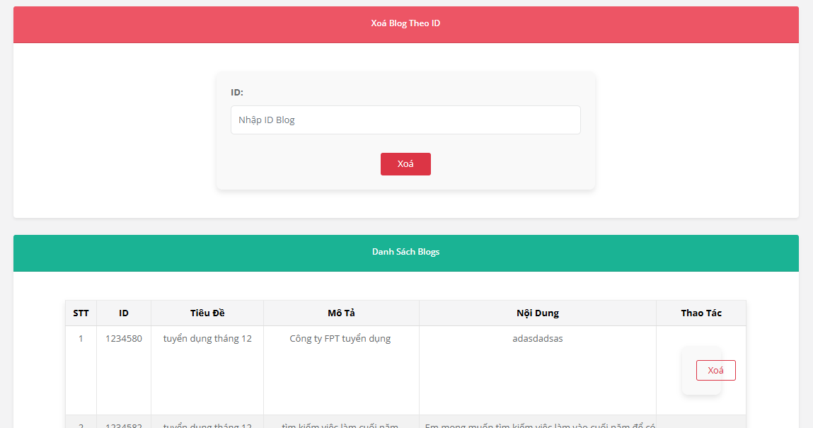

Test Case ID | Mô tả | Hành động | Điều kiện tiên quyết | Kết quả mong đợi | Kết quả thực tế | Kết quả |  |  | Kết quả |  |  | Chú thích
 |  |  |  |  |  | Vòng 1 |  |  | Vòng 2
 |  |  |  |  |  | Trạng thái | Ngày kiểm tra | Người kiểm tra | Trạng thái | Ngày kiểm tra | Người kiểm tra
GUI_SHOW Quản Lý Blog
GUI-QLBL01 | Label |  |  | -Label : #fffff -Status : enable | -Label : #fffff -Status : enable | Passed | 2024-12-08 | Bách | Passed | 2024-12-18 | Thông
GUI-QLBL02 | TextBox |  |  | -Label : #fffff -Status : enable | -Label : #fffff -Status : enable | Passed | 2024-12-08 | Bách | Passed | 2024-12-18 | Thông
GUI-QLBL03 | Button |  |  | -Label : #dc3546 -Status : enable | -Label : #dc3546 -Status : enable | Passed | 2024-12-08 | Bách | Passed | 2024-12-18 | Thông
GUI-QLBL04 | Girdview |  |  | -Label : #fffff -Status : enable | -Label : #fffff -Status : enable | Passed | 2024-12-08 | Bách | Passed | 2024-12-18 | Thông
FUNCTION_SHOW Quản Lý Blog
FUNC-QLBL01 | Xác minh thông báo lỗi khi để trống toàn bộ ô nhập | 1. Mở trang chủ. 2. Chọn ô blog cá nhân. 3. Bấm vào nút đăng bài. | Đã đăng nhập vào hệ thống | Hiển thị thông báo "Bạn chưa nhập tiêu đề, tóm tắt, nội dung." | Hiển thị thông báo "Bạn chưa nhập tiêu đề, tóm tắt, nội dung." | Passed | 2024-12-08 | Bách | Passed | 2024-12-18 | Thông
FUNC-QLBL02 | Xác minh thông báo lỗi khi để trống ô nhập tiêu đề | 1. Mở trang chủ. 2. Chọn ô blog cá nhân. 3. Chọn tệp có hoặc không. 4. Nhập tóm tắt. 5. Nhập nội dung. 6. Bấm vào nút đăng bài. | Đã đăng nhập vào hệ thống | Hiển thị thông báo "Bạn chưa nhập tiêu đề." | Hiển thị thông báo "Bạn chưa nhập tiêu đề." | Passed | 2024-12-08 | Bách | Passed | 2024-12-18 | Thông
FUNC-QLBL03 | Xác minh thông báo lỗi khi để trống ô nhập tóm tắt | 1. Mở trang chủ. 2. Chọn ô blog cá nhân. 3. Nhập tiêu đề. 4. Chọn tệp có hoặc không. 5. Nhập nội dung. 6. Bấm vào nút đăng bài. | Đã đăng nhập vào hệ thống | Hiển thị thông báo "Bạn chưa nhập tóm tắt." | Hiển thị thông báo "Bạn chưa nhập tóm tắt." | Passed | 2024-12-08 | Bách | Passed | 2024-12-18 | Thông
FUNC-QLBL04 | Xác minh thông báo lỗi khi để trống ô nhập nội dung | 1. Mở trang chủ. 2. Chọn ô blog cá nhân. 3. Nhập tiêu đề. 4. Chọn tệp có hoặc không. 5. Nhập tóm tắt. 6. Bấm vào nút đăng bài. | Đã đăng nhập vào hệ thống | Hiển thị thông báo "Bạn chưa nhập nội dung." | Hiển thị thông báo "Bạn chưa nhập nội dung." | Passed | 2024-12-08 | Bách | Passed | 2024-12-18 | Thông
FUNC-QLBL05 | Xác minh thông báo lỗi khi để trống ô nhập tiêu đề và nhập tóm tắt | 1. Mở trang chủ. 2. Chọn ô blog cá nhân. 3. Chọn tệp có hoặc không. 4. Nhập nội dung. 5. Bấm vào nút đăng bài. | Đã đăng nhập vào hệ thống | Hiển thị thông báo "Bạn chưa nhập tiêu đề và tóm tắt." | Hiển thị thông báo "Bạn chưa nhập tiêu đề và tóm tắt." | Passed | 2024-12-08 | Bách | Passed | 2024-12-18 | Thông
FUNC-QLBL06 | Xác minh thông báo lỗi khi để trống ô nhập tiêu đề và nhập nội dung | 1. Mở trang chủ. 2. Chọn ô blog cá nhân. 3. Chọn tệp có hoặc không. 4. Nhập tóm tắt. 5. Bấm vào nút đăng bài. | Đã đăng nhập vào hệ thống | Hiển thị thông báo "Bạn chưa nhập tiêu đề và nội dung." | Hiển thị thông báo "Bạn chưa nhập tiêu đề và nội dung." | Passed | 2024-12-08 | Bách | Passed | 2024-12-18 | Thông
FUNC-QLBL07 | Xác minh thông báo lỗi khi để trống ô nhập tóm tắt và nhập nội dung | 1. Mở trang chủ. 2. Chọn ô blog cá nhân. 3. Nhập tiêu đề. 4. Chọn têp có hoặc không. 5. Bấm vào nút đăng bài. | Đã đăng nhập vào hệ thống | Hiển thị thông báo "Bạn chưa nhập tóm tắt và nội dung." | Hiển thị thông báo "Bạn chưa nhập tóm tắt và nội dung." | Passed | 2024-12-08 | Bách | Passed | 2024-12-18 | Thông
FUNC-QLBL08 | Xác minh thông báo khi nhập ô tiêu đề, nhập ô tóm tắt và nhập nội dung | 1. Mở trang chủ. 2. Chọn ô blog cá nhân. 3. Nhập tiêu đề. 4. Chọn têp có hoặc không. 5. Nhập tiêu đề. 6. Nhập nội dung. 7. Bấm vào nút đăng bài. | Đã đăng nhập vào hệ thống | Bài viết sẽ được đăng" Thành công" và lưu vào Blog của tôi. | Bài viết sẽ được đăng" Thành công" và lưu vào Blog của tôi. | Passed | 2024-12-08 | Bách | Passed | 2024-12-18 | Thông
FUNC-QLBL09 | Xác minh thông báo khi nhấn đăng bài trong trang sửa blog của tôi. | 1. Mở trang chủ. 2. Chọn ô blog cá nhân. 3. Chọn các blog của tôi. 4. Bấm vào nút sửa. 5. Bấm vào nút đăng bài. | Đã đăng nhập vào hệ thống | Hiển thị thông báo "Bạn chưa nhậpHiển thị thông báo "Internal Server Error." tiêu đề và nội dung." | Hiển thị thông báo "Bạn chưa nhậpHiển thị thông báo "Internal Server Error." tiêu đề và nội dung." | Passed | 2024-12-08 | Bách | Passed | 2024-12-18 | Thông
FUNC-QLBL10 | Xác minh thông báo khi sửa tiêu đề trong trang sửa blog của tôi. | 1. Mở trang chủ. 2. Chọn ô blog cá nhân. 3. Chọn tệp có hoặc không. 4. Nhập nội dung. 5. Bấm vào nút đăng bài. | Đã đăng nhập vào hệ thống | Hiển thị thông báo "Bạn chưa nhập tiêu đề và nội dung." | Hiển thị thông báo "Bạn chưa nhập tiêu đề và nội dung." | Passed | 2024-12-08 | Bách | Passed | 2024-12-18 | Thông
FUNC-QLBL11 | Xác minh thông báo khi sửa tóm tắt trong trang sửa blog của tôi. | 1. Mở trang chủ. 2. Chọn ô blog cá nhân. 3. Chọn các blog của tôi. 4. Bấm vào nút sửa. 5. Nhập sửa ô tóm tắt. 6. Bấm vào nút đăng bài. | Đã đăng nhập vào hệ thống | Sửa tóm tắt thành công | Sửa tóm tắt thành công | Passed | 2024-12-08 | Bách | Passed | 2024-12-18 | Thông
FUNC-QLBL12 | Xác minh thông báo khi sửa nội dung trong trang sửa blog của tôi. | 1. Mở trang chủ. 2. Chọn ô blog cá nhân. 3. Chọn các blog của tôi. 4. Bấm vào nút sửa. 5. Nhập sửa ô tóm tắt. 6. Bấm vào nút đăng bài. | Đã đăng nhập vào hệ thống | Sửa nội dung thành công | Sửa nội dung thành công | Passed | 2024-12-08 | Bách | Passed | 2024-12-18 | Thông
FUNC-QLBL13 | Xác minh thông báo khi sửa lại tất cả các ô trong trang sửa blog của tôi. | 1. Mở trang chủ. 2. Chọn ô blog cá nhân. 3. Chọn các blog của tôi. 4. Bấm vào nút sửa. 5. Nhập sửa ô tiêu đề. 6. Nhập sửa ô tóm tắt. 7. Nhập sửa ô nội dung. 8. Bấm vào nút đăng bài. | Đã đăng nhập vào hệ thống | Sửa thành công | Sửa thành công | Passed | 2024-12-08 | Bách | Passed | 2024-12-18 | Thông
FUNC-QLBL14 | Xác minh thông báo khi sửa lại tiêu đề và tóm tắt trong trang sửa blog của tôi. | 1. Mở trang chủ. 2. Chọn ô blog cá nhân. 3. Chọn các blog của tôi. 4. Bấm vào nút sửa. 5. Nhập sửa ô tiêu đề. 6. Nhập sửa ô tóm tắt. 7. Bấm vào nút đăng bài. | Đã đăng nhập vào hệ thống | Sửa thành công | Sửa thành công | Passed | 2024-12-08 | Bách | Passed | 2024-12-18 | Thông
FUNC-QLBL15 | Xác minh thông báo khi sửa lại tiêu đề và nội dung trong trang sửa blog của tôi. | 1. Mở trang chủ. 2. Chọn ô blog cá nhân. 3. Chọn các blog của tôi. 4. Bấm vào nút sửa. 5. Nhập sửa ô tiêu đề. 6. Nhập sửa ô nội dung. 7. Bấm vào nút đăng bài. | Đã đăng nhập vào hệ thống | Sửa thành công | Sửa thành công | Passed | 2024-12-08 | Bách | Passed | 2024-12-18 | Thông
FUNC-QLBL16 | Xác minh thông báo khi sửa lại tóm tắt và nội dung trong trang sửa blog của tôi. | 1. Mở trang chủ. 2. Chọn ô blog cá nhân. 3. Chọn các blog của tôi. 4. Bấm vào nút sửa. 5. Nhập sửa ô tóm tắt. 6. Nhập sửa ô nội dung. 7. Bấm vào nút đăng bài. | Đã đăng nhập vào hệ thống | Sửa thành công | Sửa thành công | Passed | 2024-12-08 | Bách | Passed | 2024-12-18 | Thông
FUNC-QLBL17 | Xác minh thông báo khi thêm tệp trong trang sửa blog của tôi. | 1. Mở trang chủ. 2. Chọn ô blog cá nhân. 3. Chọn các blog của tôi. 4. Bấm vào nút sửa. 5. Thêm tệp. 6. Bấm vào nút đăng bài. | Đã đăng nhập vào hệ thống | Sửa thành công | Sửa thành công | Passed | 2024-12-08 | Bách | Passed | 2024-12-18 | Thông
FUNC-QLBL18 | Xác minh thông báo khi nhấn xoá blog của tôi. | 1. Mở trang chủ. 2. Chọn ô blog cá nhân. 3. Chọn các blog của tôi. 4. Bấm vào nút xoá. | Đã đăng nhập vào hệ thống | Xoá thành công | Xoá thành công | Passed | 2024-12-08 | Bách | Passed | 2024-12-18 | Thông

Quên mật khẩu
 |  |  |  | 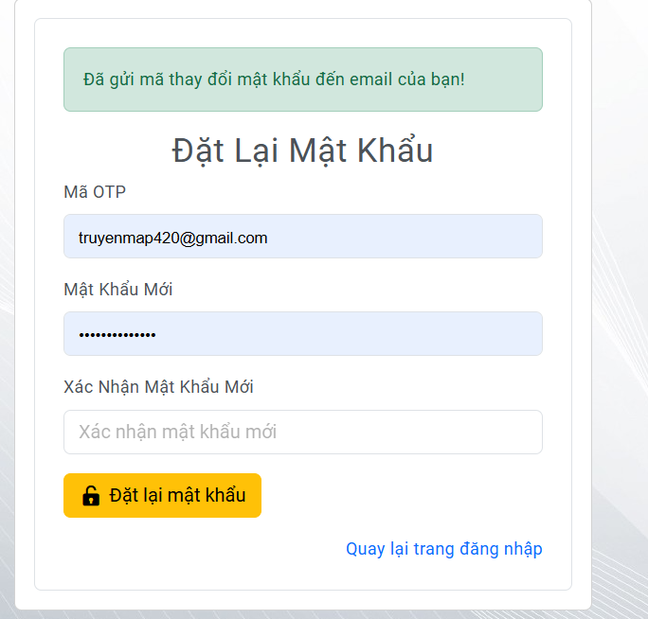
Test Case ID | Mô tả | Hành động | Điều kiện tiên quyết | Kết quả mong đợi | Kết quả thực tế | Kết quả |  |  | Kết quả |  |  | Chú thích
 |  |  |  |  |  | Vòng 1 |  |  | Vòng 2
 |  |  |  |  |  | Trạng thái | Ngày kiểm tra | Người kiểm tra | Trạng thái | Ngày kiểm tra | Người kiểm tra
GUI_SHOW Trang Quên mật khẩu
GUI-QMK01 | Label |  |  | -Label : #313a3f -Status : enable | -Label : #313a3f -Status : enable | Passed | 2024-12-10 | Thông | Passed | 2024-12-18 | Thông
GUI-QMK02 | Textbox |  |  | -Text color : #ffffff -Status : enable | -Text color : #ffffff -Status : enable | Passed | 2024-12-10 | Thông | Passed | 2024-12-18 | Thông
GUI-QMK03 | Button |  |  | -Text color : #50a2f6 -Status : enable | -Text color : #50a2f6 -Status : enable | Passed | 2024-12-10 | Thông | Passed | 2024-12-18 | Thông
FUNCTION_SHOW Trang Quên mật khẩu
FUNC-QMK01 | Xác minh thông báo khi chuyển hướng sang trang lấy lại mật khẩu | 1. Nhấn vào nút đăng nhập 2. Chọn quên mật khẩu | Truy cập vào trang web | Hiển thị thành công giao diện quên mật khẩu | Hiển thị thành công giao diện quên mật khẩu | Passed | 2024-12-10 | Thông | Passed | 2024-12-18 | Thông
FUNC-QMK02 | Xác minh thông báo lỗi khi để trống email | 1. Nhấn vào nút đăng nhập 2. Chọn quên mật khẩu 3. Nhấn gửi link đặt lại mật khẩu | Truy cập vào trang web | Hiển thị thông báo "Email không được để trống" | Hiển thị thông báo "Email không được để trống" | Passed | 2024-12-10 | Thông | Passed | 2024-12-18 | Thông
FUNC-QMK03 | Xác minh thông báo lỗi khi nhập định dạng email không hợp lệ | 1. Nhấn vào nút đăng nhập 2. Chọn quên mật khẩu 3. Nhập vào email 4. Nhấn gửi link đặt lại mật khẩu | Truy cập vào trang web | Hiển thị thông báo "Email không hợp lệ" | Hiển thị thông báo "Email không hợp lệ" | Passed | 2024-12-10 | Thông | Passed | 2024-12-18 | Thông
FUNC-QMK04 | Xác minh thông báo lỗi khi nhập email không tồn tại | 1. Nhấn vào nút đăng nhập 2. Chọn quên mật khẩu 3. Nhập vào email 4. Nhấn gửi link đặt lại mật khẩu | Truy cập vào trang web | Hiển thị thông báo "Email không tồn tại trong hệ thống." | Hiển thị thông báo "Email không tồn tại trong hệ thống." | Passed | 2024-12-10 | Thông | Passed | 2024-12-18 | Thông
FUNC-QMK05 | Xác minh thông báo khi nhập email hợp lệ | 1. Nhấn vào nút đăng nhập 2. Chọn quên mật khẩu 3. Nhập vào email 4. Nhấn gửi link đặt lại mật khẩu | Truy cập vào trang web | Chuyển hướng đến trang đổi mật khẩu và hiển thị thông báo" Đã gửi mã thay đổi mật khẩu đến email của bạn " | Chuyển hướng đến trang đổi mật khẩu và hiển thị thông báo" Đã gửi mã thay đổi mật khẩu đến email của bạn " | Passed | 2024-12-10 | Thông | Passed | 2024-12-18 | Thông
FUNC-QMK06 | Xác minh thông báo khi để trống toàn bộ ô nhập thay đổi mật khẩu | 1. Nhấn vào nút đăng nhập 2. Chọn quên mật khẩu 3. Nhập vào email 4. Nhấn gửi link đặt lại mật khẩu 5. Chuyển hướng sang trang đổi mật khẩu 6. Để trống toàn bộ ô nhập | Truy cập vào trang web | Hiển thị thông báo " Mã OTP là bắt buộc , Mật khẩu là bắt buộc " | Hiển thị thông báo " Mã OTP là bắt buộc , Mật khẩu là bắt buộc " | Passed | 2024-12-10 | Thông | Passed | 2024-12-18 | Thông
FUNC-QMK07 | Xác minh thông báo khi để trống mã OTP | 1. Nhấn vào nút đăng nhập 2. Chọn quên mật khẩu 3. Nhập vào email 4. Nhấn gửi link đặt lại mật khẩu 5. Chuyển hướng sang trang đổi mật khẩu 6. Để trống toàn bộ ô nhập | Truy cập vào trang web | Hiển thị thông báo " Mã OTP là bắt buộc " | Hiển thị thông báo " Mã OTP là bắt buộc " | Passed | 2024-12-10 | Thông | Passed | 2024-12-18 | Thông
FUNC-QMK08 | Xác minh thông báo khi để trống mật khẩu | 1. Nhấn vào nút đăng nhập 2. Chọn quên mật khẩu 3. Nhập vào email 4. Nhấn gửi link đặt lại mật khẩu 5. Chuyển hướng sang trang đổi mật khẩu 6. Để trống toàn bộ ô nhập | Truy cập vào trang web | Hiển thị thông báo " Mật khẩu là bắt buộc " | Hiển thị thông báo " Mật khẩu là bắt buộc " | Passed | 2024-12-10 | Thông | Passed | 2024-12-18 | Thông
FUNC-QMK09 | Xác minh thông báo khi để trống mã mật khẩu | 1. Nhấn vào nút đăng nhập 2. Chọn quên mật khẩu 3. Nhập vào email 4. Nhấn gửi link đặt lại mật khẩu 5. Chuyển hướng sang trang đổi mật khẩu 6. Để trống toàn bộ ô nhập | Truy cập vào trang web | Hiển thị thông báo " Mật khẩu là bắt buộc " | Hiển thị thông báo " Mật khẩu là bắt buộc " | Passed | 2024-12-10 | Thông | Passed | 2024-12-18 | Thông
FUNC-QMK10 | Xác minh thông báo khi nhập mật khẩu có ít hơn 8 ký tự | 1. Nhấn vào nút đăng nhập 2. Chọn quên mật khẩu 3. Nhập vào email 4. Nhấn gửi link đặt lại mật khẩu 5. Chuyển hướng sang trang đổi mật khẩu 6. Để trống toàn bộ ô nhập | Truy cập vào trang web | Hiển thị thông báo " Mật khẩu phải có ít nhất 8 ký tự. " , "Mật khẩu phải có ít nhất 1 ký tự in hoa, 1 ký tự số và 1 ký tự đặc biệt." | Hiển thị thông báo " Mật khẩu phải có ít nhất 8 ký tự. " , "Mật khẩu phải có ít nhất 1 ký tự in hoa, 1 ký tự số và 1 ký tự đặc biệt." | Passed | 2024-12-10 | Thông | Passed | 2024-12-18 | Thông
FUNC-QMK11 | Xác minh thông báo khi nhập mật khẩu không có ký tự in hoa | 1. Nhấn vào nút đăng nhập 2. Chọn quên mật khẩu 3. Nhập vào email 4. Nhấn gửi link đặt lại mật khẩu 5. Chuyển hướng sang trang đổi mật khẩu 6. Để trống toàn bộ ô nhập | Truy cập vào trang web | Hiển thị thông báo "Mật khẩu phải có ít nhất 1 ký tự in hoa, 1 ký tự số và 1 ký tự đặc biệt." | Hiển thị thông báo "Mật khẩu phải có ít nhất 1 ký tự in hoa, 1 ký tự số và 1 ký tự đặc biệt." | Passed | 2024-12-10 | Thông | Passed | 2024-12-18 | Thông
FUNC-QMK12 | Xác minh thông báo khi nhập mật khẩu không có ký tự đặc biệt | 1. Nhấn vào nút đăng nhập 2. Chọn quên mật khẩu 3. Nhập vào email 4. Nhấn gửi link đặt lại mật khẩu 5. Chuyển hướng sang trang đổi mật khẩu 6. Để trống toàn bộ ô nhập | Truy cập vào trang web | Hiển thị thông báo "Mật khẩu phải có ít nhất 1 ký tự in hoa, 1 ký tự số và 1 ký tự đặc biệt." | Hiển thị thông báo "Mật khẩu phải có ít nhất 1 ký tự in hoa, 1 ký tự số và 1 ký tự đặc biệt." | Passed | 2024-12-10 | Thông | Passed | 2024-12-18 | Thông
FUNC-QMK13 | Xác minh thông báo khi nhập mật khẩu không có ký tự số | 1. Nhấn vào nút đăng nhập 2. Chọn quên mật khẩu 3. Nhập vào email 4. Nhấn gửi link đặt lại mật khẩu 5. Chuyển hướng sang trang đổi mật khẩu 6. Để trống toàn bộ ô nhập | Truy cập vào trang web | Hiển thị thông báo "Mật khẩu phải có ít nhất 1 ký tự in hoa, 1 ký tự số và 1 ký tự đặc biệt." | Hiển thị thông báo "Mật khẩu phải có ít nhất 1 ký tự in hoa, 1 ký tự số và 1 ký tự đặc biệt." | Passed | 2024-12-10 | Thông | Passed | 2024-12-18 | Thông
FUNC-QMK14 | Xác minh thông báo khi nhập mật khẩu xác nhận không trùng với mật khẩu | 1. Nhấn vào nút đăng nhập 2. Chọn quên mật khẩu 3. Nhập vào email 4. Nhấn gửi link đặt lại mật khẩu 5. Chuyển hướng sang trang đổi mật khẩu 6. Để trống toàn bộ ô nhập | Truy cập vào trang web | Hiển thị thông báo "Mật khẩu xác nhận không khớp.." | Hiển thị thông báo "Mật khẩu xác nhận không khớp.." | Passed | 2024-12-10 | Thông | Passed | 2024-12-18 | Thông
FUNC-QMK15 | Xác minh thông báo khi nhập mật khẩu đung yêu cầu | 1. Nhấn vào nút đăng nhập 2. Chọn quên mật khẩu 3. Nhập vào email 4. Nhấn gửi link đặt lại mật khẩu 5. Chuyển hướng sang trang đổi mật khẩu 6. Để trống toàn bộ ô nhập | Truy cập vào trang web | Chuyển hướng đến trang đổi mật khẩu và hiển thị thông báo " Mật khẩu của bạn đã được thay đổi thành công! " | Chuyển hướng đến trang đổi mật khẩu và hiển thị thông báo " Mật khẩu của bạn đã được thay đổi thành công! " | Passed | 2024-12-10 | Thông | Passed | 2024-12-18 | Thông
FUNC-QMK16 | Xác minh thông báo khi để trống mã mật khẩu | 1. Nhấn vào nút đăng nhập 2. Chọn quên mật khẩu 3. Nhập vào email 4. Nhấn gửi link đặt lại mật khẩu 5. Chuyển hướng sang trang đổi mật khẩu 6. Để trống toàn bộ ô nhập | Truy cập vào trang web | Hiển thị thông báo " Mật khẩu là bắt buộc " | Hiển thị thông báo " Mật khẩu là bắt buộc " | Passed | 2024-12-10 | Thông | Passed | 2024-12-18 | Thông

Lọc
 | 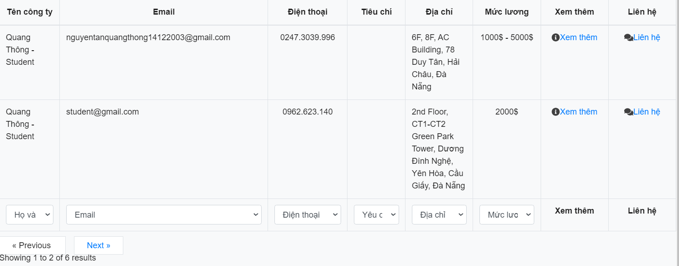
Test Case ID | Mô tả | Hành động | Điều kiện tiên quyết | Kết quả mong đợi | Kết quả thực tế | Kết quả |  |  | Kết quả |  |  | Chú thích
 |  |  |  |  |  | Vòng 1 |  |  | Vòng 2
 |  |  |  |  |  | Trạng thái | Ngày kiểm tra | Người kiểm tra | Trạng thái | Ngày kiểm tra | Người kiểm tra
GUI_SHOW Lọc |  |  |  |  |  |  |  |  |  |  |  |  | S
GUI-LOC01 | Label |  |  | -Label : #393834 -Status : enable | -Label : #393834 -Status : enable | Passed | 2024-12-13 | Bách | Passed | 2024-12-18 | Thông
GUI-LOC02 | LinkLabel |  |  | -Label : #50a2f6 -Status : enable | -Label : #50a2f6 -Status : enable | Passed | 2024-12-13 | Bách | Passed | 2024-12-18 | Thông
GUI-LOC03 | GirdView |  |  | -Label : #fffff -Status : enable | -Label : #fffff -Status : enable | Passed | 2024-12-13 | Bách | Passed | 2024-12-18 | Thông
GUI-LOC04 | ComboBox |  |  | -Label : #fffff -Status : enable | -Label : #fffff -Status : enable | Passed | 2024-12-13 | Bách | Passed | 2024-12-18 | Thông
FUNCTION_SHOW Lọc
FUNC-LOC01 | Xác minh đã đăng nhập vào giao diện công ty | 1. Đăng nhập vào hệ thống 2. Chọn vào công ty. | Truy cập vào trang web | Hiển thị giao diện lọc danh sách các công ty | Hiển thị giao diện lọc danh sách các công ty | Passed | 2024-12-13 | Bách | Passed | 2024-12-18 | Thông
FUNC-LOC02 | Xác minh hiển thị lọc theo tên của công ty. | 1. Đăng nhập vào hệ thống 2. Chọn vào công ty. 3. Chọn lọc họ và tên | Truy cập vào trang web | Hiển thị thông tin công ty thông qua lọc bằng họ và tên. | Hiển thị thông tin công ty thông qua lọc bằng họ và tên. | Passed | 2024-12-13 | Bách | Passed | 2024-12-18 | Thông
FUNC-LOC03 | Xác minh hiển thị lọc theo email của công ty. | 1. Đăng nhập vào hệ thống 2. Chọn vào công ty. 3. Chọn lọc email. | Truy cập vào trang web | Hiển thị thông tin công ty tuyển dụng thông qua lọc bằng email. | Hiển thị thông tin công ty tuyển dụng thông qua lọc bằng email. | Passed | 2024-12-13 | Bách | Passed | 2024-12-18 | Thông
FUNC-LOC04 | Xác minh hiển thị lọc theo số điện thoại của công ty. | 1. Đăng nhập vào hệ thống 2. Chọn vào công ty. 3. Chọn lọc số điện thoại. | Truy cập vào trang web | Hiển thị thông tin công ty tuyển dụng thông qua lọc bằng số điện thoại. | Hiển thị thông tin công ty tuyển dụng thông qua lọc bằng số điện thoại. | Passed | 2024-12-13 | Bách | Passed | 2024-12-18 | Thông
FUNC-LOC05 | Xác minh hiển thị lọc theo tiêu chí của công ty. | 1. Đăng nhập vào hệ thống 2. Chọn vào công ty. 3. Chọn lọc tiêu chí | Truy cập vào trang web | Hiển thị thông tin công ty tuyển dụng thông qua lọc bằng tiêu chí. | Hiển thị thông tin công ty tuyển dụng thông qua lọc bằng tiêu chí. | Passed | 2024-12-13 | Bách | Passed | 2024-12-18 | Thông
FUNC-LOC06 | Xác minh hiển thị lọc theo địa chỉ của công ty. | 1. Đăng nhập vào hệ thống 2. Chọn vào công ty. 3. Chọn lọc địa chỉ | Truy cập vào trang web | Hiển thị thông tin công ty tuyển dụng thông qua lọc bằng địa chỉ. | Hiển thị thông tin công ty tuyển dụng thông qua lọc bằng địa chỉ. | Passed | 2024-12-13 | Bách | Passed | 2024-12-18 | Thông
FUNC-LOC07 | Xác minh hiển thị lọc theo mức lương của công ty. | 1. Đăng nhập vào hệ thống 2. Chọn vào công ty. 3. Chọn lọc mức lương | Truy cập vào trang web | Hiển thị thông tin công ty tuyển dụng thông qua lọc bằng mức lương. | Hiển thị thông tin công ty tuyển dụng thông qua lọc bằng mức lương. | Passed | 2024-12-13 | Bách | Passed | 2024-12-18 | Thông
FUNC-LOC08 | Xác minh hiển thị không chọn lọc. | 1. Đăng nhập vào hệ thống 2.Chọn vào công ty. | Truy cập vào trang web | Hiển thị danh sách các công ty tuyển dụng | Hiển thị danh sách các công ty tuyển dụng | Passed | 2024-12-13 | Bách | Passed | 2024-12-18 | Thông
FUNC-LOC09 | Xác minh đã đăng nhập vào giao diện nhà trường | 1. Đăng nhập vào hệ thống 2.Chọn vào nhà trường. | Truy cập vào trang web | Hiển thị giao diện lọc danh sách các thầy cô tuyển sinh trong nhà trường | Hiển thị giao diện lọc danh sách các thầy cô tuyển sinh trong nhà trường | Passed | 2024-12-13 | Bách | Passed | 2024-12-18 | Thông
FUNC-LOC10 | Xác minh hiển thị lọc theo tên của giáo viên. | 1. Đăng nhập vào hệ thống 2. Chọn vào nhà trường. 3. Chọn lọc họ và tên | Truy cập vào trang web | Hiển thị thông tin của giáo viên tuyển sinh thông qua lọc bằng họ và tên. | Hiển thị thông tin của giáo viên tuyển sinh thông qua lọc bằng họ và tên. | Passed | 2024-12-13 | Bách | Passed | 2024-12-18 | Thông
FUNC-LOC11 | Xác minh hiển thị lọc theo khoa của giáo viên. | 1. Đăng nhập vào hệ thống 2. Chọn vào nhà trường. 3. Chọn lọc khoa. | Truy cập vào trang web | Hiển thị danh sách khoa của giáo viên tuyển sinh. | Hiển thị danh sách khoa của giáo viên tuyển sinh. | Passed | 2024-12-13 | Bách | Passed | 2024-12-18 | Thông
FUNC-LOC12 | Xác minh hiển thị lọc theo đề tài của giáo viên. | 1. Đăng nhập vào hệ thống 2. Chọn vào nhà trường. 3. Chọn lọc tên đề tài. | Truy cập vào trang web | Hiển thị đề tài cuả giáo viên tuyển sinh. | Hiển thị đề tài cuả giáo viên tuyển sinh. | Passed | 2024-12-13 | Bách | Passed | 2024-12-18 | Thông
FUNC-LOC13 | Xác minh hiển thị lọc theo yêu cầu của giáo viên. | 1. Đăng nhập vào hệ thống 2. Chọn vào công ty. 3. Chọn lọcyêu cầu | Truy cập vào trang web | Hiển thị yêu cầu tuyển sinh của giáo viên. | Hiển thị yêu cầu tuyển sinh của giáo viên. | Passed | 2024-12-13 | Bách | Passed | 2024-12-18 | Thông
FUNC-LOC14 | Xác minh hiển thị lọc theo số lương sinh viên của giáo viên. | 1. Đăng nhập vào hệ thống 2. Chọn vào công ty. 3. Chọn lọc số lượng | Truy cập vào trang web | Hiển thị số lượng sinh viên cần tuyển sinh. | Hiển thị số lượng sinh viên cần tuyển sinh. | Passed | 2024-12-13 | Bách | Passed | 2024-12-18 | Thông
FUNC-LOC15 | Xác minh hiển thị khi bấm vào xem thêm của công ty và nhà trường. | 1. Đăng nhập vào hệ thống 2. Chọn vào công ty. 3. Bấm vào xem thêm | Truy cập vào trang web | Hiển thị thông tin công ty và nhà trường. | Hiển thị thông tin công ty và nhà trường. | Passed | 2024-12-13 | Bách | Passed | 2024-12-18 | Thông
FUNC-LOC16 | Xác minh hiển thị khi bấm vào liên hệ của công ty và nhà trường. | 1. Đăng nhập vào hệ thống 2. Chọn vào công ty. 3. Bấm vào liên hệ | Truy cập vào trang web | Hiển thị thông tin liên hệ của công ty và nhà trường. | Hiển thị thông tin liên hệ của công ty và nhà trường. | Passed | 2024-12-13 | Bách | Passed | 2024-12-18 | Thông

